Plan1
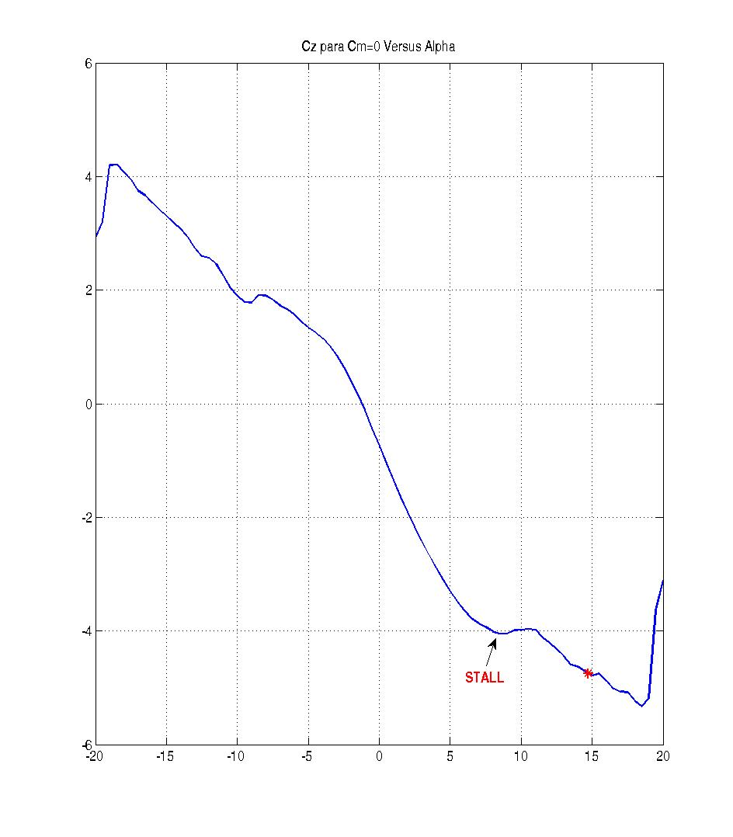
Tabela p/ xcg -2.166 |  |  |  |  |  |  |  |  |  |  | Empuxo (N)
Vel | h | Xcg | Alpha_Adolfo | Alpha_Guido | Diferença abs | Diferença % | Delta_Adolfo | Delta_Guido | Diferença abs | Diferença % | 2940
250 | 0 | -2,166 | 1.341 | 1.329 | 0.012 | -0.936 | 0.055 | 0.041 | 0.014 | -35.011 | 2730
250 | 1000 | -2,166 | 1.644 | 1.635 | 0.009 | -0.578 | 0.104 | 0.094 | 0.010 | -10.631 | 2190
250 | 4000 | -2,166 | 3.105 | 3.139 | -0.034 | 1.087 | 0.419 | 0.438 | -0.019 | 4.406 | 2210
210 | 0 | -2,166 | 2.165 | 2.119 | 0.046 | -2.169 | 0.220 | 0.147 | 0.074 | -50.168 | 2210
210 | 1000 | -2,166 | 2.584 | 2.536 | 0.048 | -1.911 | 0.316 | 0.254 | 0.062 | -24.340 | 2030
210 | 4000 | -2,166 | 4.359 | 4.292 | 0.067 | -1.564 | 0.721 | 0.623 | 0.098 | -15.740 | 1660
180 | 0 | -2,166 | 3.358 | 3.274 | 0.084 | -2.572 | 0.504 | 0.397 | 0.107 | -27.096 | 1770
180 | 1000 | -2,166 | 3.942 | 3.847 | 0.095 | -2.471 | 0.642 | 0.516 | 0.127 | -24.529 | 1660
180 | 4000 | -2,166 | 7.346 | 7.044 | 0.302 | -4.292 | 1.557 | 1.191 | 0.366 | -30.747 | 1810
160 | 0 | -2,166 | 4.738 | 4.595 | 0.143 | -3.119 | 0.814 | 0.671 | 0.142 | -21.213 | 1608
160 | 1000 | -2,166 | 5.677 | 5.477 | 0.200 | -3.659 | 1.058 | 0.918 | 0.139 | -15.181 | 1620
160 | 4000 | -2,166 | 9.000 | 14.739 | -5.739 | 38.936 | 2.460 | 5.409 | -2.949 | 54.521 | 1800
Velocidade de STALL na altitude de 4000 m

Tabela p/ xcg -2.066
Vel | h | Xcg | Alpha_Adolfo | Alpha_Guido | Diferença abs | Diferença % | Delta_Adolfo | Delta_Guido | Diferença abs | Diferença %
250 | 0 | -2,066 |  | 1.474 |  |  |  | 0.603
250 | 1000 | -2,066 |  | 1.803 |  |  |  | 0.720
250 | 4000 | -2,066 |  | 3.386 |  |  |  | 1.286
210 | 0 | -2,066 |  | 2.327 |  |  |  | 0.967
210 | 1000 | -2,066 |  | 2.768 |  |  |  | 1.148
210 | 4000 | -2,066 |  | 4.686 |  |  |  | 1.874
180 | 0 | -2,066 |  | 3.556 |  |  |  | 1.487
180 | 1000 | -2,066 |  | 4.183 |  |  |  | 1.732
180 | 4000 | -2,066 |  | 8.203 |  |  |  | 3.414
160 | 0 | -2,066 |  | 5.028 |  |  |  | 2.084
160 | 1000 | -2,066 |  | 6.026 |  |  |  | 2.450
160 | 4000 | -2,166 |  | 17.056 |  |  |  | 9.816

